CuECxDpto
 |  |  | Miraflores
 |  |  | 2026-08-04

ULTIMO MES CONSUMO DE GAS

Make PDF
PROPIETARIO |  | DPTO | MEDIDOR
SERGIO RIOS CUELLAR - MARIA FERNANDA |  | 1001 | 2034086

PERIODO |  |  | TOTAL
1/7/2026 - 1/8/2026 |  |  | 161.27
pagos 2025 |  |  | -1,049.90
pagos2026 |  |  | -1,621.23
Deuda |  |  | 0.00

Realizar depósito en: | INTERBANK
 | JUNTA DE PRPOPIETARIOS TORRE BALTA
 | Nº Cta: 164-3000726430
 | CCI: 003-164-003000726430-19

Hoja 3
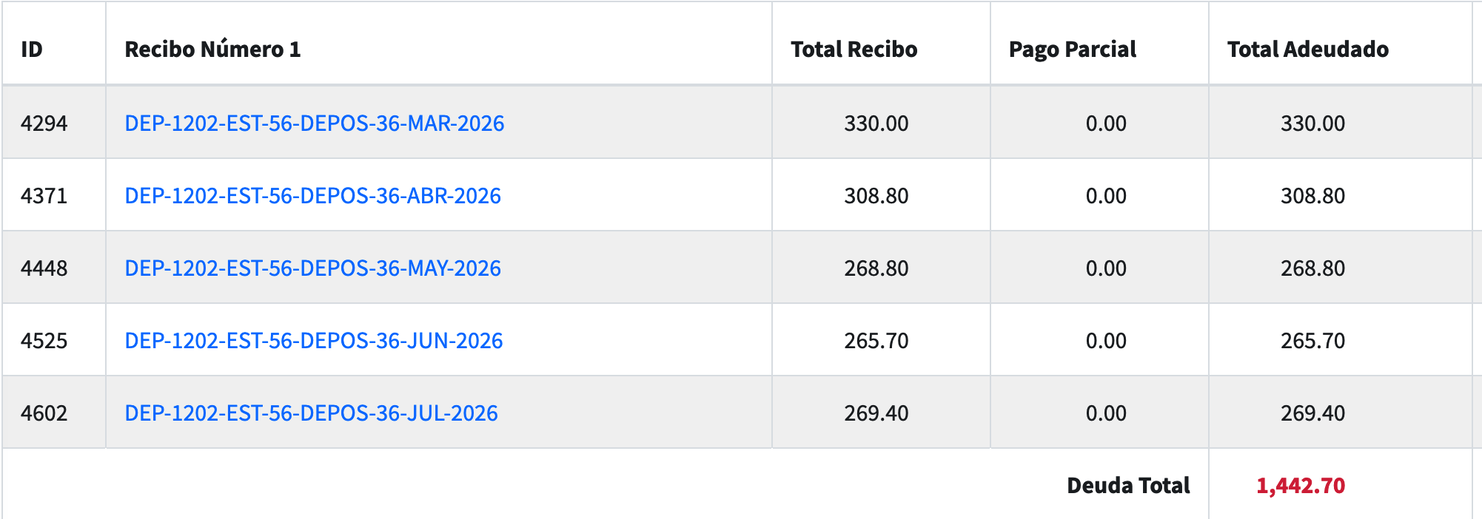
1442.7 | deuda
932.19 | pagado (pagado en dolares $274)
269 | Julio
92 | (gas que no debias)

149.51 | saldo

